ModClases
MODIFICAR CLASES
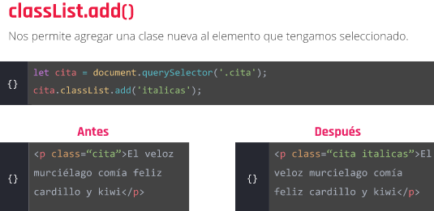

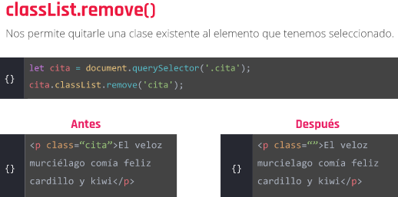

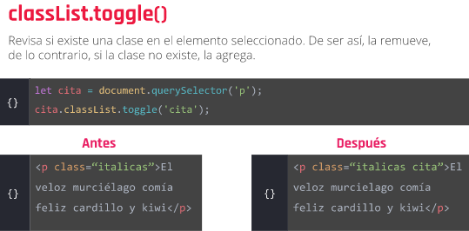

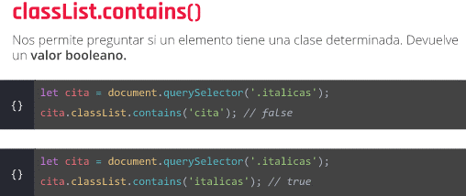

en el HTML

Si el parrafo con id "parrafo1" no tiene la clase 'parrafos' la aplica
y si no lo tiene, la agrega. (Para eso tenemos que crear la clase 'parrafos'
y sus propiedades en css.

selectores
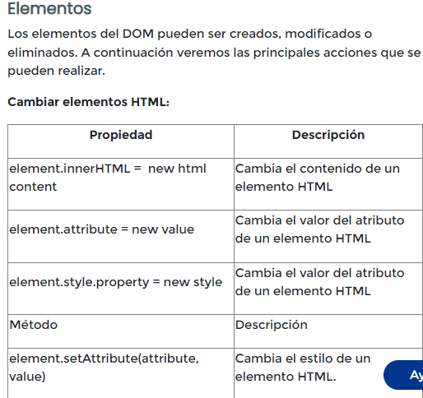
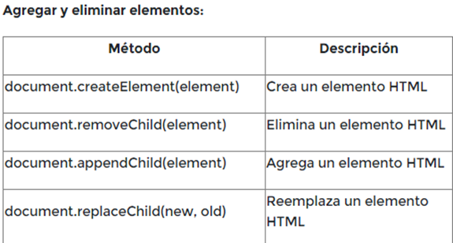
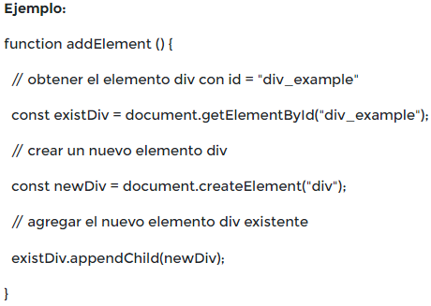
Vincular un archivo en el HTML

Objeto window (viewport) |  | Para trabajar con la ventana del navegador

window.location.href=
window.heigth y window.width
document | Trabajar con el contennido del documento

document.bgColor
document.styleSheets

https://developer.mozilla.org/es/docs/Web/API/Document
https://developer.mozilla.org/es/docs/Web/API/Window

DOM SELECTORES
Métodos
Los métodos son acciones que se pueden realizar a los elementos HTML mediante DOM.

Los más comunes son los utilizados para encontrar elementos:

Encontrar elementos HTML por ID (getElementById)

Encontrar elementos HTML por nombre de etiqueta (getElementsByTagName)

Encontrar elementos HTML por nombre de clase (getElementsByClassName)

Encontrar elementos HTML mediante selectores CSS (querySelectorAll)


captura el elemento por la clase

Captura el elemento por el id

Manera simplificada de utilizarlos

TRAER UNA SOLA ETIQUETA (querySelector)

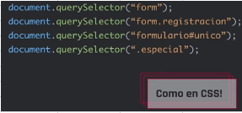

QuerySelectorAll = trae todas las etiquetas con la clase que elijamos

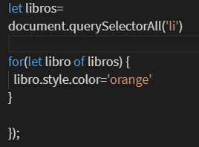

puede trabajarse como un array

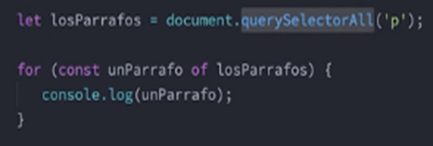

Puedo haceruna validacion si los elementos de un HTML no estan en
otro HTML en el que llamo al mismo archivo javascript

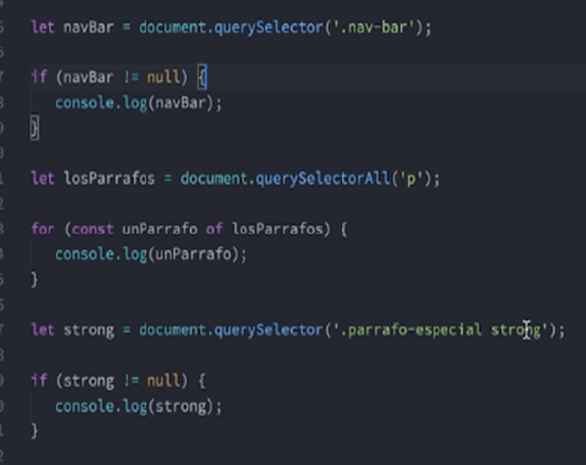

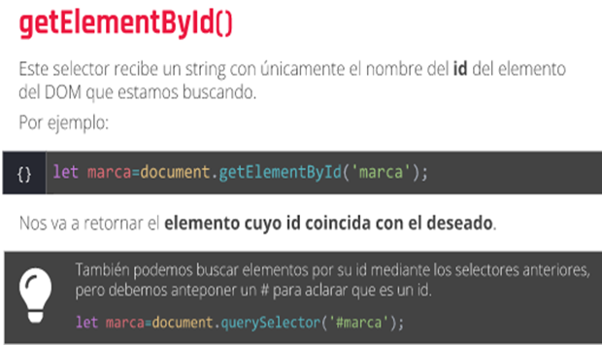

MODIFICAR EL DOM
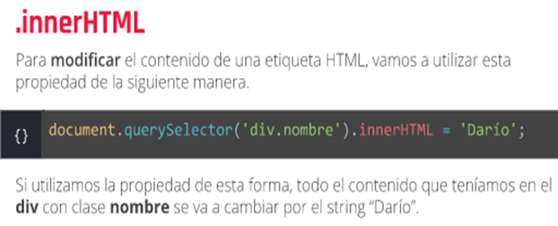

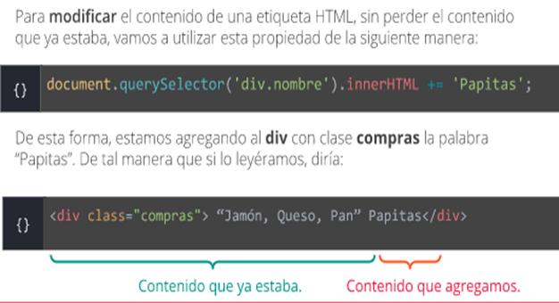

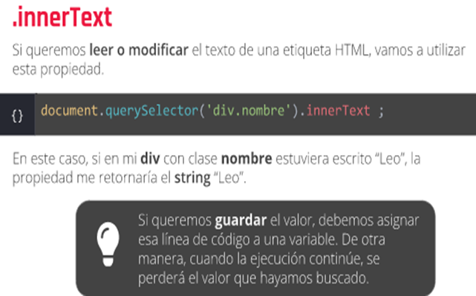

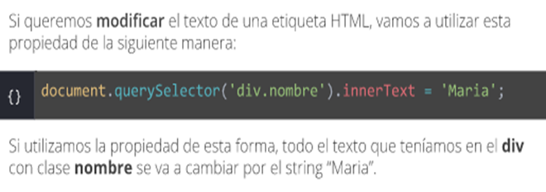

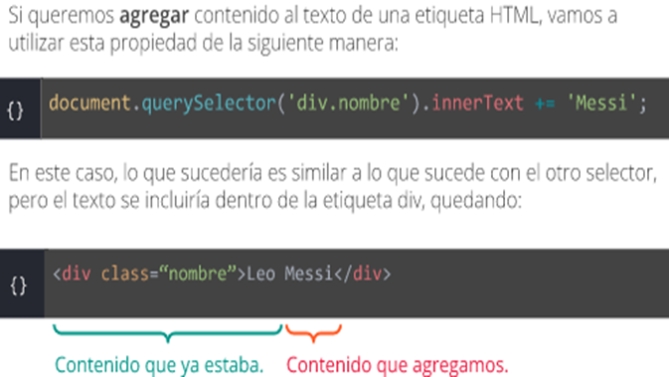

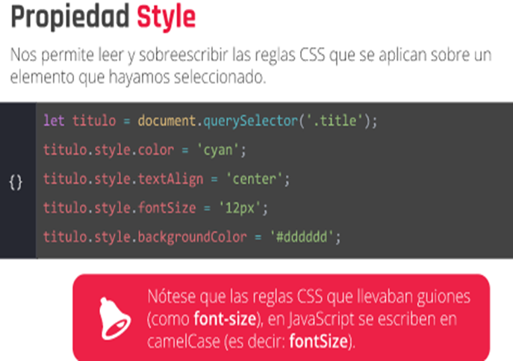

Otras formas de cambiar contenido de HTML desde javascript
https://flowcode.com/p/zSe8smYz

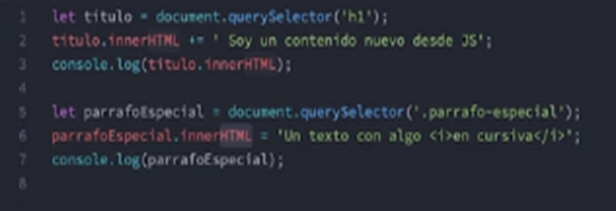

 |  | ««
MODIFICANDO ESTILOS

5 MINUTOS

TUTORIALES EN YOUTUBE
https://www.youtube.com/watch?v=T_j60n1zgu0&list=PLV8x_i1fqBw0B008sQn79YxCjkHJU84pC

Lucas Moy y mircha

<mark>Javascript ROCKS</mark>'

subraya en amarillo
SELECTORES
https://code.tutsplus.com/es/tutorials/the-30-css-selectors-you-must-memorize--net-16048

Eventos

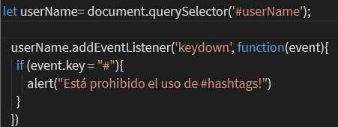
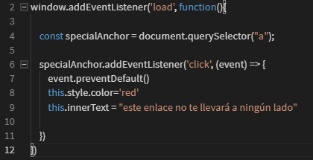
Para que ejecute el codigo recien cuando se carga toda la pagina
 |  |  | evento DomContentLoaded, este espera que cargue la estructura
 |  |  | Mas liviano que "load"

 |  |  | document.addEventListener(''DOMContentLoaded', e => {})

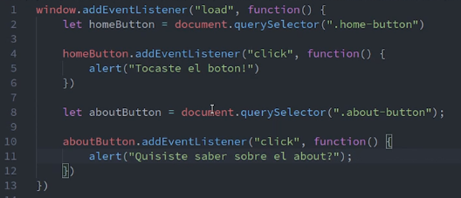

 |  |  | e: nos da informacion del evento
 |  |  | preventDeFault: cancela el comportamiento

 |  |  | this hace referencia al elemento HTML en
 |  |  | donde ocurre el evento

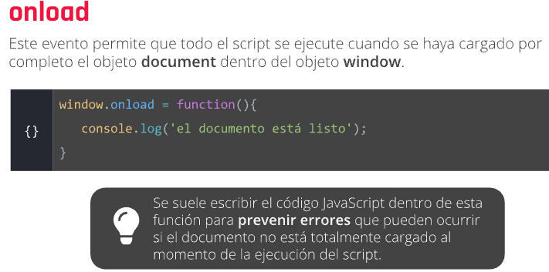

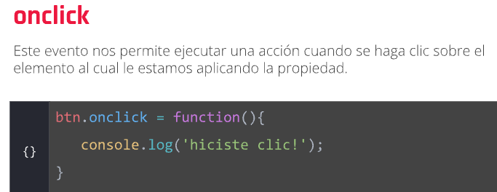

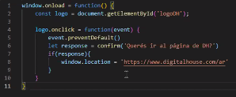

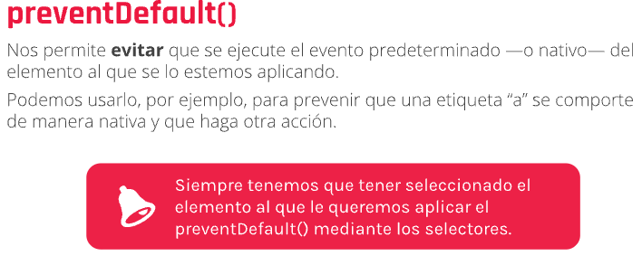

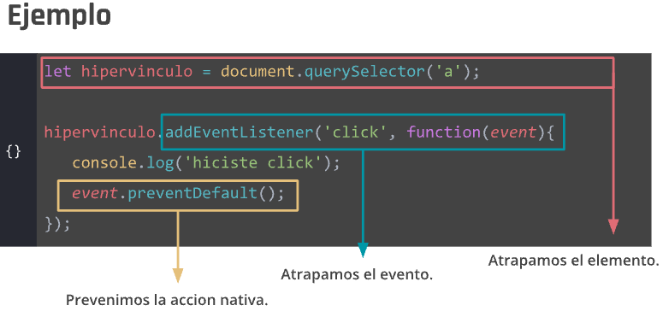

Con addEventListener es ‘click’, no ‘onclick’

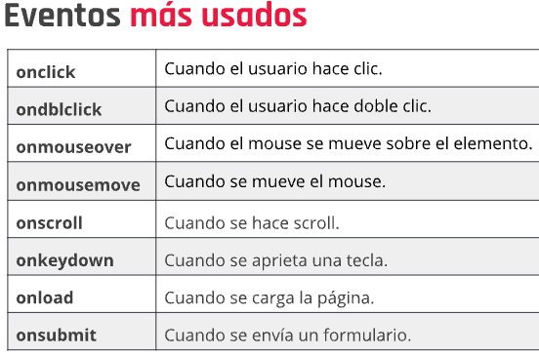

LISTA DE EVENTOS :https://www.aprenderaprogramar.com/index.php?option=com_content&view=article&id=842:lista-de-eventos-javascript-on-click-dblclick-mouseover-mouseout-change-submit-keypress-cu01159e&catid=78&Itemid=206

Mas info: https://developer.mozilla.org/en-US/docs/Learn/JavaScript/Building_blocks/Events

Mouseover : Cuando paso el mouse por encima
Mouseout : se ejecuta cuendo saco el cursor de encima

Para generar un evento en varios botones a la vez

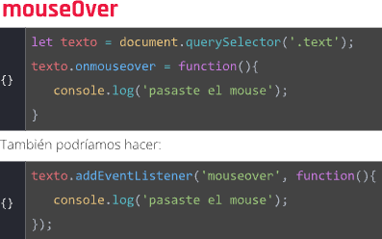

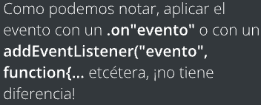
botones= captura todos los botones con clase w3-button
this capta exactamente el lugar en donde sucedió el evento



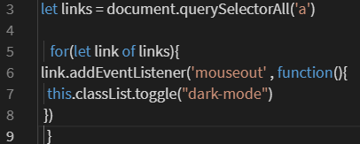

 |  | Se dispara al precionar una tecla
 |  | Al soltar la tecla
 |  | al efectuar el recorrido completo (presionar y soltar)

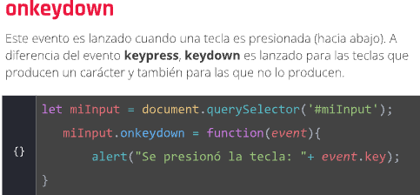

Con e.key podemos detectar que letra se toco y validar como queremos
que el programa responda

charcode
keycode | Te da el numero de la tecla. Ej: keycode = 13 es 'Enter'
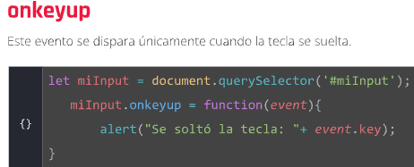

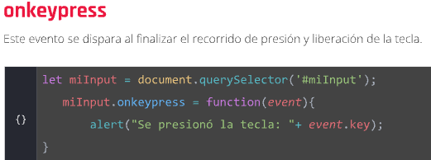

derogación de evento para no sobre cargar el documento de escuchas

Form
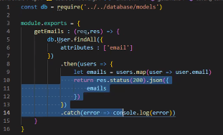
focus | Cuando el cursor ingresa a un campo (usuario esta por completarlo)
blur | Cuando el cursor abandona un campo (usuario termino de llenarlo)
change | Identifica que el valor de un campo cambio, sobre cualquier campo,
 | incluso sobre el formulario completo
submit | clickea sobre un submit

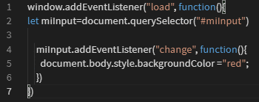
this.value | retorna la info que se ingreso en un campo

Submit con preventDefault
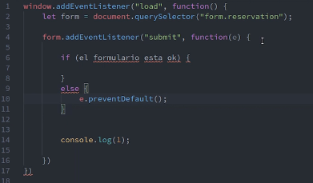

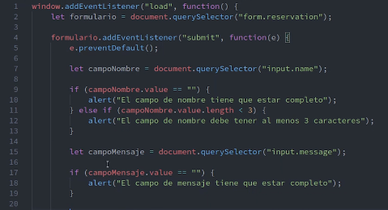

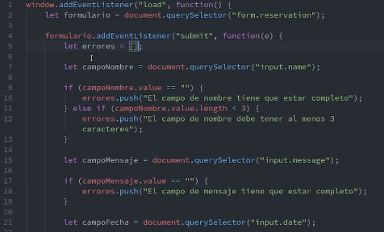

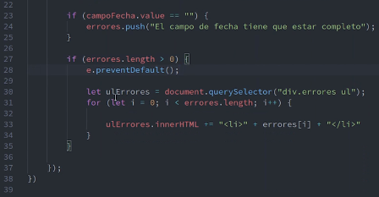

creo el array errores vacio. Si hay errores en el campo en cuestion, lo pusheo al array
Si hay errores, hacemos que el formulario no se envie, y recorremos el array generado
para ver los errores en pantalla

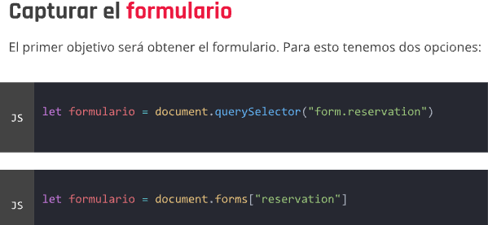

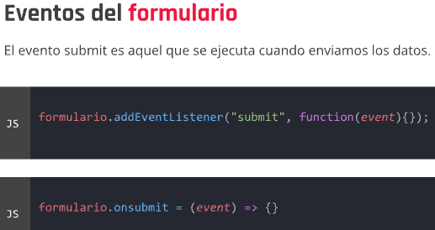

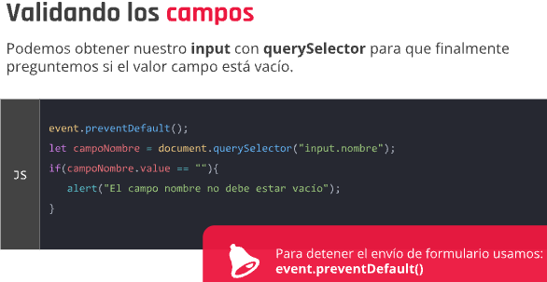

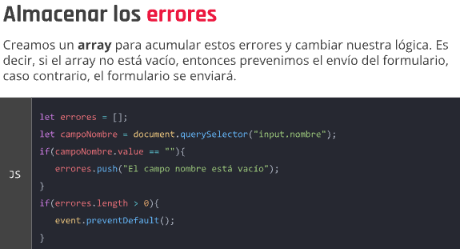

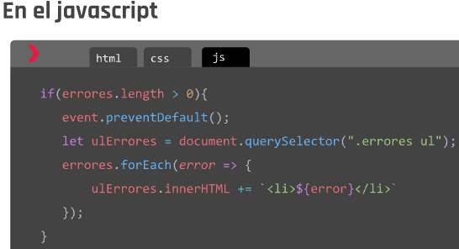
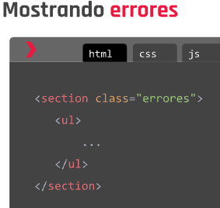
EXPLICADAS POR PROFE ERIC

En el input ponemos 'is-invalid' para que el campo que contenga error aparezca en rojo

let form= document.querySelected(form#login)
form.elements[4] = elements me muestra todos los input de un formulario en orden como
un array. Al poner [4] me muestra solo el input que tiene esa posicion

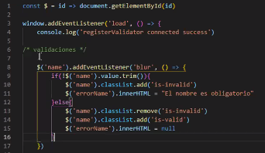

 |  | Si viene vacio,

Expresiones regulares

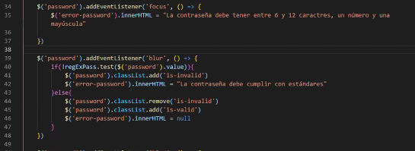

Colocar todo en rojo cuando estan todos los campos vacios
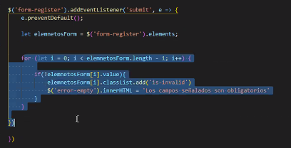

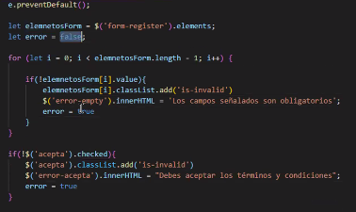

Api que me devuelve los mails de los usuarios

Fetch
HTML del ejemplo


Ajax fetch- GET



En fetch pongo el enpoint de la api
Hago un console.log de data para saber como me llega la info y como acceder

Ajax fetch- POST- ENVIO DE INFO AL SERVIDOR





 | Dentro de settings
 | Method
 | headers
 | body
 | Content-type:
 | tipo de contenido que suele

El esquema de Data va a depender de lo que espera la api
Setting: como minimo acclara que va por Post y el body.
En algunos casos los encabezados (headers) son optatitvos
el api-key es un codigo que da la Api para acceder a la misma con nuestro usuario
Por ultimo llamamos a fetch, solo que como segundo parametro pasamos las configuraciones
que seteamos arriba

OBjectLocation
location.href | Nos da la URL en donde estamos
location.search recorta el Url y nos devuelve el query string
Location.reload() Recarga la pagina
location.pathname rescata toda la ruta menos la raiz. EJ: localhost:3000/productos/search?keywords=cotton


 |  | revisa si se encuentra determinado parametro en el query
 |  | string y nos retorna un booleno

Tambien esta query.entries()
query.values()



 |  |  | ser JSON

SessionYLocalStorage

En session o local Storage solo podemos guardar texto, por lo cual si queremos guardar array
u objetos literales, tenemos que pasar esa info a JSON:stringify() para poder guardar esa
info Storage | -Dentro de stringify va el valor de la misma.Ej: stringify(data)'file:///D:/Resumenes/SQL.xlsx'#$Hoja2.A93

 |  |  | Guarda un valor en storage

Parametros (nombre de la clave que deseamos guardar, valor que lleva)
Ej: localStorage.setItem(“nombre”,”Dario”)

 |  | Devuelve el valor de la clave que pasamos. Ej. “Dario”

 |  |  | Elimina la clave que pasamos por parametro

 |  | Borra todo el contenido que hayamos almacenado en storage

En el HTML

Bootstrap
Extensiones : live server y live sass compiler

Layout> brekpoints


Clases | Container | Centra los elementos dejando un margen
 | Container-fluid No deja el margen

Boostrapt divide todo el ancho de la pagina en 12 columnas
Siempre empezar con col-12 (toda la pantalla en movile)

 |  |  |  | En este ejemplo a los 576 pasan a dos columnas
 |  |  |  | y a los 768 pasan a 3 columnas

Si se repite la de la medida anterior no hace falta especificarlo
Pueden saltarse puntos de quiebre, no hace falta especificarlo todo

Utilities> colors

De este modo en el row tambien puedo especificar cuantas columnas quiero que forme en esa
fila

Alineamiento horizontal de las filas dentro de un contenedor

 |  |  |  | Items-center y items-end





Alineacion vertical

 |  |  | Pegadas a la derecha (por defecto)


row justify-content-center , end, around, between(pegado a los extremos), evenly

Con col order a un numero mayor, varia el orden en que se muestran las columnas

usando .offset-md-*clases. Estas clases aumentan el margen izquierdo de una columna por *columnas.

IMAGENES

Las imágenes en Bootstrap responden con .img-fluid. Esto se aplica max-width: 100%;y height: auto;
de la imagen para que se escala con el elemento padre.

<img src="..." class="img-fluid" alt="...">

puede utilizar .img-thumbnailpara dar a una imagen una apariencia de borde redondeado de 1 px.
<img src="..." class="img-thumbnail" alt="...">

Alinear las imagenes

<img src="..." class="rounded float-start" alt="...">
<img src="..." class="rounded float-end" alt="...">

Centrar una imagen en display block

<img src="..." class="rounded mx-auto d-block" alt="...">

Otra forma

BOTONES

<input class="btn btn-primary" type="submit" value="Submit">

Agregue .btn-lgo .btn-smpara tamaños adicionales.

<button type="button" class="btn btn-primary btn-lg">Large button</button>

<button type="button" class="btn btn-primary btn-sm">Small button</button>

DISABLED : boton figura desabilitado

<button type="button" class="btn btn-lg btn-primary" disabled>Primary button</button>

Los <a> no adminten el disabled como atributo, sino como una clase
<a href="#" class="btn btn-primary btn-lg disabled" tabindex="-1" role="button" aria-disabled="true">Primary link</a>



BORDES

<span class="border-top-2"></span> |  |  | TOP, END, BOTOM, START

color | Border-primary y todos los demas colores





Display



Ov

